2018_02_data
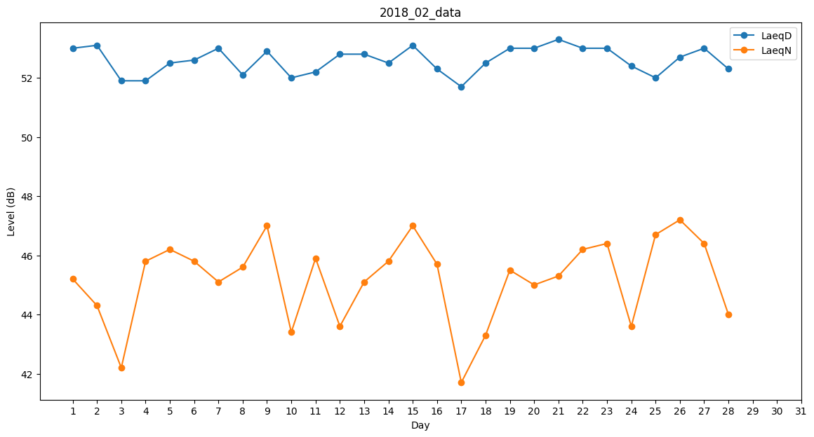
Day | LaeqD | LaeqN
1 | 53 | 45.2
2 | 53.1 | 44.3
3 | 51.9 | 42.2
4 | 51.9 | 45.8
5 | 52.5 | 46.2
6 | 52.6 | 45.8
7 | 53 | 45.1
8 | 52.1 | 45.6
9 | 52.9 | 47
10 | 52 | 43.4
11 | 52.2 | 45.9
12 | 52.8 | 43.6
13 | 52.8 | 45.1
14 | 52.5 | 45.8
15 | 53.1 | 47
16 | 52.3 | 45.7
17 | 51.7 | 41.7
18 | 52.5 | 43.3
19 | 53 | 45.5
20 | 53 | 45
21 | 53.3 | 45.3
22 | 53 | 46.2
23 | 53 | 46.4
24 | 52.4 | 43.6
25 | 52 | 46.7
26 | 52.7 | 47.2
27 | 53 | 46.4
28 | 52.3 | 44

